WACC
D10000 | [D10000] WACC | 20240630 |  |  |  | Diff | 전기 |  | 회사명 | 키움증권
D10010 | [D10010] 자산총계 | 17,489 |  |  |  | 17,489 |  |  | 구분 | 키움뉴히어로5호디지털혁신펀드
D10020 | [D10020] 부채총계 | 3,809 |  |  |  | 3,809 |  |  | 취득일자 | 2024-06-26
D10030 | [D10030] 자본총계 | 13,680 |  |  |  | 13,680 |  |  | 취득가격(총액) | 4,000,067,333
D10040 | [D10040] 부채비율(%) | 27.84 |  |  |  | #DIV/0! | #DIV/0! |  | 취득수량 | 48,001
D10050 | [D10050] 단기차입금 | 500 |  |  |  | 500 |  |  | 주당 취득가격 | 83,333
D10060 | [D10060] 유동성장기부채 | 167 |  |  |  | 167
D10070 | [D10070] 장기사채(계)
D10080 | [D10080] 장기차입금(계) | 1,187 |  |  |  | 1,187 |  |  | 2024-07-31 | 신용등급 | 1년 | 2년 | 3년 | 5년 |  |  |  |  |  |  | 주주명 | 주식의 종류 | 주식수 | 지분율 | 기타
D10090 | [D10090] 금융리스부채 |  |  |  |  |  |  |  | 무보증공모채 | A+ | 3.67 | 3.74 | 3.88 | 4.33 |  |  |  |  |  |  | 강인용 | 보통주 | 459,030 | 38.8% | 최대주주, 대표이사
D10100 | [D10100] 기타재무부채 |  |  |  |  |  |  |  | 무보증공모채 | A | 3.86 | 3.92 | 4.14 | 4.75 |  |  |  |  |  |  | 배중면 | 보통주 | 318,570 | 27.0% | 사내이사, 기술고문
D10110 | [D10110] 재무부채(계) | 1,854 | 13.55 | 우선주 자본금 |  | 1,854 | - |  | 무보증공모채 | A- | 4.11 | 4.22 | 4.58 | 5.28 |  |  |  |  |  |  | ㈜태양 | 보통주 | 89,990 | 7.6%
D10120 | [D10120] 우선주자본금 | - |  |  |  |  |  |  | 무보증공모채 | BBB+ | 5.49 | 6.41 | 7.03 | 7.31 |  |  |  |  |  |  | ㈜성광밴드 | 보통주 | 36,000 | 3.0%
D10130 | [D10130] 보통주자본(계) | 13,680 |  |  |  | 13,680 | 0 |  | 무보증공모채 | BBB | 6.17 | 7.36 | 8.07 | 8.36 |  |  |  |  |  |  | 한국과학기술원 | 보통주 | 32,400 | 2.7%
D10140 | [D10140] 재무부채 반영 자산총계 | 15,534 |  |  |  | 15,534 | 0 |  | 무보증공모채 | BBB- | 7.17 | 8.53 | 9.44 | 9.78 |  |  |  |  |  |  | 강승모 | 보통주 | 20,010 | 1.7%
D10150 | [D10150] [보통주발행주식수] | 1,194,001 |  |  |  | 1,194,001 |  |  | 무보증공모채 | BB+ | 9.24 | 10.51 | 11.71 | 12.30 |  |  |  |  |  |  | 대성산업㈜ | 보통주 | 12,000 | 1.0%
D10160 | [D10160] [보통주자기주식수] |  |  |  |  |  |  |  | 무보증공모채 | BB | 10.09 | 11.43 | 13.11 | 13.40 |  |  |  |  |  |  | 엔피투자조합1호 | 보통주 | 10,000 | 0.8%
D10170 | [D10170] 유통보통주식수 | 1,194,001 |  |  |  | 1,194,001 | 0 |  | 무보증공모채 | BB- | 11.23 | 12.69 | 14.36 | 14.63 |  |  |  |  |  |  | 키움뉴히어로2호기술혁신펀드 | 1종 RCPS | 60,000 | 5.1%
D10180 | [D10180] 타인자본비율(%) | 11.93 | 34.06 |  |  | #DIV/0! | #DIV/0! |  | 무보증공모채 | B+ | 13.31 | 14.67 | 16.29 | 16.94 |  |  |  |  |  |  | 혁신성장 HIP 제3호 벤처투자조합 | 1종 RCPS | 30,000 | 2.5%
D10190 | [D10190] 우선주자기자본비율(%) |  |  |  |  | #DIV/0! | #DIV/0! |  | 무보증공모채 | B | 15.02 | 16.42 | 17.8 | 18.66 |  |  |  |  |  |  | 엔에이치투자증권㈜ | 1종 RCPS | 20,000 | 1.7%
D10200 | [D10200] 보통주자기자본비율(%) | 88.07 | 65.94 |  |  | #DIV/0! | #DIV/0! |  | 무보증공모채 | B- | 16.11 | 17.67 | 19.12 | 19.88 |  |  |  |  |  |  | 유한책임회사 더블유엠인베스트먼트 | 1종 RCPS | 10,000 | 0.8%
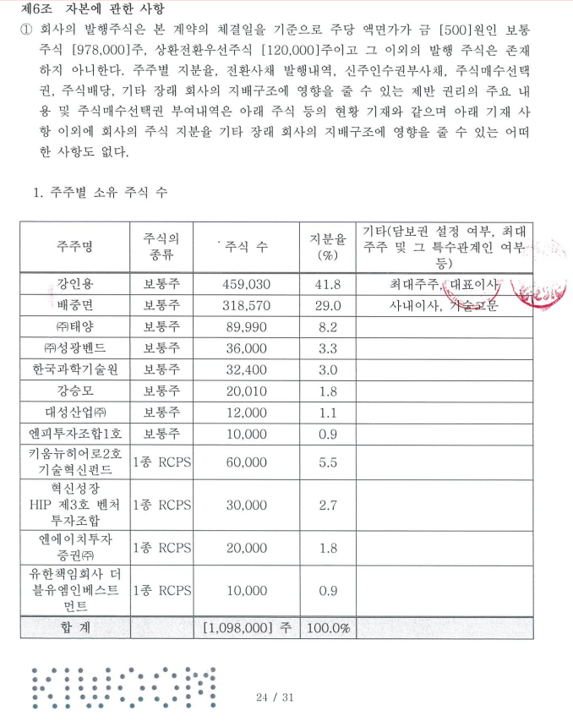
D10210 | [D10210] 무위험이자율(%) | 3.59 |  |  |  | 3.59 |  |  | 무보증사모채 | A+ | 3.95 | 4.06 | 4.25 | 4.71 |  |  |  |  |  |  | 스마트 HIP 제4호 벤처투자조합 | 2종 RCPS | 18,000 | 1.5%
D10220 | [D10220] 위험프리미엄(%) | 11.69 |  |  |  | 11.69 |  |  | 무보증사모채 | A | 4.17 | 4.27 | 4.55 | 5.19 |  |  |  |  |  |  | 케이런6호 소재부품장비 투자조합 | 2종 RCPS | 18,000 | 1.5%
D10230 | [D10230] 주식베타 | 1.1625 |  |  |  | 1.16 |  |  | 무보증사모채 | A- | 4.52 | 4.64 | 5.06 | 5.77 |  |  |  |  |  |  | 키움뉴히어로5호 디지털혁신펀드 | 2종 RCPS | 48,001 | 4.1%
D10240 | [D10240] 상관계수 |  |  |  |  |  |  |  | 무보증사모채 | BBB+ | 6.06 | 6.93 | 7.65 | 7.95 |  |  |  |  |  |  | 합계 |  | 1,182,001 | 100.0%
D10250 | [D10250] 업종부채비율(%) | 51.66 |  |  |  | 51.66 |  |  | 무보증사모채 | BBB | 6.85 | 7.99 | 8.78 | 9.15
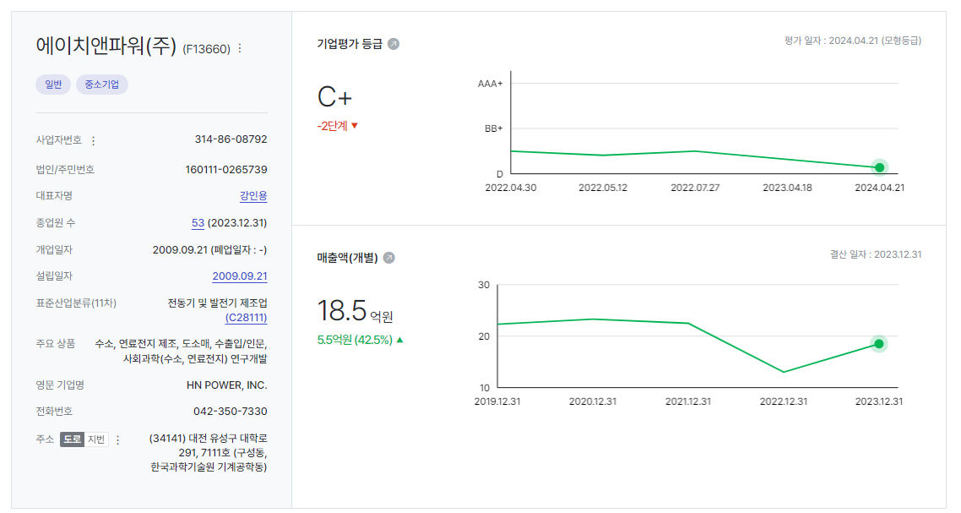
D10260 | [D10260] 무부채기업베타 | 0.83 |  |  |  | 0.83 | 0.00 |  | 무보증사모채 | BBB- | 7.86 | 9.28 | 10.28 | 10.64
D10270 | [D10270] 해당기업베타 | 0.93 | 1.18 |  |  | #DIV/0! | #DIV/0! |  | 무보증사모채 | BB+ | 9.82 | 11.31 | 12.62 | 13.21
D10280 | [D10280] 재무평점 |  |  |  |  |  |  |  | 무보증사모채 | BB | 10.85 | 12.26 | 14 | 14.31
D10290 | [D10290] 법인세율(%) | 20.90 |  | 전기등급 |  | 20.90 |  |  | 무보증사모채 | BB- | 12 | 13.55 | 15.28 | 15.61
D10300 | [D10300] 세전타인자본비용(%) | 10.64 |  |  |  | 10.64 |  |  | 무보증사모채 | B+ | 14.09 | 15.5 | 17.22 | 17.93
D10310 | [D10310] 세후타인자본비용(%) | 8.42 |  |  |  | 8.42 | 0.00 |  | 무보증사모채 | B | 15.81 | 17.33 | 18.76 | 19.65
D10320 | [D10320] 우선주자기자본비용(%) |  |  | 자본비용역전 |  | #DIV/0! | #DIV/0! |  | 무보증사모채 | B- | 16.98 | 18.61 | 20.13 | 20.89
D10330 | [D10330] 보통주자기자본비용(%) | 20.38 |  | 이상없음 |  | #DIV/0! | #DIV/0!
D10340 | [D10340] 가중평균자본비용(WACC)(%) | 16.31 |  |  |  | #DIV/0! | #DIV/0! |  | <세전타인자본비용>
D10350 | [D10350] 순자산가치(NAV) | 13,680 |  | 주식수변동 |  | 13,680 | 0 |  | 증분차입
D10360 | [D10360] 유통발행주식수 | 1,194,001 |  | 주식수변동 |  | 1,194,001 | 0 |  | 이자/이자부부채 | 46.60
D10370 | [D10370] 1주당순자산가치(NAV)(원) | 11,457 |  |  |  | #DIV/0! | #DIV/0!
 | 1주당가치(DCF)(원) | 48,910 |  | 자본잠식여부 |  | 48,910 | -
 |  |  |  | 자본잠식

D10400 | [D10400] 할인율 조정 | 20231231K
D10410 | [D10410] 규모 및 비상장 프리미엄 | 3.00

 | DCF 규모 및 비상장 프리미엄 판단기준 | 프리미엄(%)
 | 1. 코넥스 상장기업 또는 IPO 예정기업(1년 이내) | 0~1% | 22.01 수정
 | 1. 외감기업이며, 매출액 규모가 1000억원 이상인 경우 | 1~2%
 | 1. 외감기업이며, 매출액 규모가 1000억원 미만인 경우 | 2~3%
 | 1. 비외감기업인 경우 | 3~4%
 | 1. 중소벤처기업 등 | 4~5%

 |  | 0.00% | -100.00% | #DIV/0! | #DIV/0! | #DIV/0!
 | Track Record / 고객사명 | DCF | Multiple | 최종가 | BPS | EPS | PER | PBR |  | 종목명 | 평가종류 | 기준일 | 주가 | 공모/사모 | 등급 | 시장 | 업종 | 배당금 | 전환가정여부 | 주식수
 | 2024-09-30 | 48,910 |  | 48,910 | 11,457 | -1,879 | -26.02 | 4.27 |  | 에이치앤파워(주) | A07 | 2024-09-30 | 48,910 | 3 | B0 |  |  | 0 | O | 1,194,001

NWC추정
D50000 | [D50000] 순운전자본 추정을 위한 자료 | 20201231K | 20211231K | 20221231K | 20231231K | 20231231Y | 20241231Z | 20251231Z | 20261231Z | 20271231Z | 20281231Z | 20291231Z
D50010 | [D50010] 매출액 | 2,327 | 2,248 | 1,299 | 1,851 | 1,851 | 15,782 | 36,887 | 62,749 | 67,697 | 73,659 | 80,146
D50020 | [D50020] 매출원가 | 1,335 | 1,584 | 1,496 | 1,451 | 1,451 | 10,384 | 23,778 | 42,268 | 44,971 | 48,249 | 0
D50030 | [D50030] 매출액증가율(%) | 0.00 | 0.00 | 0.00 | 0.00 | 0.00 | 752.62 | 133.73 | 70.11 | 7.89 | 8.81 | 8.81
D50040 | [D50040] 매출채권회전율(%) | 29.46 | 10.15 | 5.45 | 1.86 | 1.86 | 3.06 | 3.06 | 3.06 | 3.06 | 3.06 | 3.06
D50050 | [D50050] 재고자산회전율(%) | 0.00 | 20.57 | 20.49 | 1.08 | 1.08 | 7.55 | 7.55 | 7.55 | 7.55 | 7.55 | 7.55
D50060 | [D50060] 매입채무회전율(%) | 14.67 | 16.94 | 29.92 | 3.07 | 3.07 | 12.02 | 12.02 | 12.02 | 12.02 | 12.02 | 12.02
D50070 | [D50070] (매출채권+선급비용)/이자수입성자산(%) | 6.54 | 5.37 | 2.67 | 126.21 | 126.21 | 85.03 | 85.03 | 85.03 | 85.03 | 85.03 | 85.03
D50080 | [D50080] (매입채무+미지급비용)/이자지급성부채(%) | 6.75 | 7.37 | 2.11 | 58.85 | 58.85 | 39.93 | 39.93 | 39.93 | 39.93 | 39.93 | 39.93
D50090 | [D50090] 선급비용회전율(%) | 0.00 | 0.00 | 0.00 | 0.00 | 0.00 | 0.00 | 0.00 | 0.00 | 0.00 | 0.00 | 0.00
D50100 | [D50100] 미지급비용회전율(%) | 0.00 | 0.00 | 0.00 | 0.00 | 0.00 | 0.00 | 0.00 | 0.00 | 0.00 | 0.00 | 0.00
D50110 | [D50110] 순운전자본 추정 |  |  |  |  |  | 2024 | 2025 | 2026 | 2027 | 2028 | 2029
D50120 | [D50120] 매출채권(공사미수금등 포함) | 79 | 364 | 113 | 1,876 | 1,876 | 2,659 | 6,232 | 10,601 | 11,437 | 12,410 | 26,222
D50130 | [D50130] 선급비용 | 14 | 8 | 9 | 21 | 21 | 179 | 418 | 711 | 767 | 834 | 907
D50140 | [D50140] 재고자산(계) |  | 77 | 69 | 2,607 | 2,607 | 490 | 1,125 | 2,000 | 2,128 | 2,277 | 0
D50150 | [D50150] 기타운전자산 |  |  |  |  |  | 0 | 0 | 0 | 0 | 0 | 0
D50160 | [D50160] 운전자산(계) | 79 | 441 | 182 | 4,483 | 4,483 | 3,149 | 7,357 | 12,601 | 13,565 | 14,687 | 26,222
D50170 | [D50170] 매입채무(공사미지급금등 포함) | 91 | 96 | 4 | 940 | 940 | 868 | 1,993 | 3,543 | 3,769 | 4,033 | 0
D50180 | [D50180] 미지급비용 | 44 | 93 | 48 | 61 | 61 | 520 | 1,215 | 2,066 | 2,228 | 2,424 | 2,637
D50190 | [D50190] 기타운전부채 |  |  |  |  |  | 0 | 0 | 0 | 0 | 0 | 0
운전자본 별도 추정
D50200 | [D50200] 운전부채(계) | 91 | 96 | 4 | 940 | 940 | 868 | 1,993 | 3,543 | 3,769 | 4,033 | 0
D50210 | [D50210] 순운전자본(NWC) | (12) | 345 | 178 | 3,543 | 3,543 | 2,281 | 5,364 | 9,058 | 9,795 | 10,654 | 26,222
D50220 | [D50220] 순운전자본변동분(△NWC) |  | 357 | (167) | 3,365 | 3,365 | (1,262) | 3,083 | 3,694 | 737 | 858 | 15,568
D50230 | [D50230] 이자수입성자산 및 이자지급성부채 추정
D50240 | [D50240] 현금및현금등가물 | 991 | 6,924 | 4,562 | 1,499 | 1,499 | 3,328 | 7,799 | 13,267 | 14,313 | 15,534 | 31,818
D50250 | [D50250] 단기금융상품 |  |  |  |  |  | 0 | 0 | 0 | 0 | 0 | 0
D50260 | [D50260] 단기투자증권 |  |  |  |  |  | 0 | 0 | 0 | 0 | 0 | 0
D50270 | [D50270] 단기대여금 |  |  |  |  |  | 0 | 0 | 0 | 0 | 0 | 0
D50280 | [D50280] 장기금융상품 |  | 4 | 4 | 4 | 4 | 9 | 21 | 35 | 38 | 41 | 85
D50290 | [D50290] 장기투자증권 | 55 |  |  |  |  | 0 | 0 | 0 | 0 | 0 | 0
D50300 | [D50300] 장기대여금 | 376 |  |  |  |  | 0 | 0 | 0 | 0 | 0 | 0
D50310 | [D50310] 기타이자수입성자산 |  |  |  |  |  | 0 | 0 | 0 | 0 | 0 | 0
D50320 | [D50320] 이자수입성자산 | 1,422 | 6,928 | 4,566 | 1,503 | 1,503 | 3,337 | 7,820 | 13,302 | 14,351 | 15,575 | 31,903
D50330 | [D50330] 단기차입금 |  | 200 | 200 |  |  | 0 | 0 | 0 | 0 | 0 | 0
D50340 | [D50340] 유동성장기부채 |  | 204 | 613 | 458 | 458 | 936 | 2,163 | 3,782 | 4,044 | 4,354 | 1,778
D50350 | [D50350] 장기사채(계) |  |  |  |  |  | 0 | 0 | 0 | 0 | 0 | 0
D50360 | [D50360] 장기차입금(계) | 2,000 | 2,091 | 1,562 | 1,187 | 1,187 | 2,425 | 5,606 | 9,801 | 10,480 | 11,283 | 4,608
D50370 | [D50370] 금융리스부채 |  | 69 | 91 | 56 | 56 | 114 | 264 | 462 | 494 | 532 | 217
D50380 | [D50380] 정리및화의채무 |  |  |  |  |  | 0 | 0 | 0 | 0 | 0 | 0
D50390 | [D50390] 기타이자지급성부채 |  |  |  |  |  | 0 | 0 | 0 | 0 | 0 | 0
D50400 | [D50400] 이자지급성부채 | 2,000 | 2,564 | 2,466 | 1,701 | 1,701 | 3,475 | 8,033 | 14,045 | 15,018 | 16,169 | 6,603
 | 이자수익/이자수입성자산(%) | 0.14 | 0.22 | 0.15 | 0.53 | 0.53 | 0.00 | 0.00 | 0.00 | 0.00 | 0.00 | 0.00 |  | DCF가격
 | 이자비용/이자지급성부채(%) | 2.10 | 13.85 | 33.86 | 57.08 | 57.08 | 0.00 | 0.00 | 0.00 | 0.00 | 0.00 | 0.00 |  | 48,910
 |  | -0.01 | 0.15 | 0.14 | 1.91 | 1.91 | 0.14 | 0.15 | 0.14 | 0.14 | 0.14 | 0.33
D51000 | [D51000] 순운전자본 계산비율 | 20201231K | 20211231K | 20221231K | 20231231K | YYYYYYYYA | WA 2Y |  | 전기비율 |  | Aver 4Y | Aver 3Y | Aver 2Y | Avg 3Y | WA 4Y | WA 3Y | WA 2Y
D51010 | [D51010] 매출채권회전율 | 29.46 | 10.15 | 5.45 | 1.86 | 4.44 | 3.06 | 11.02 |  | 2 | 1.86 | 5.82 | 3.65 | 15.02 | 7.35 | 4.44 | 3.06
D51020 | [D51020] 재고자산회전율 | 0.00 | 20.57 | 20.49 | 1.08 | 10.80 | 7.55 | 17.10 |  | 3 | 10.54 | 14.05 | 10.79 | 13.69 | 10.70 | 10.80 | 7.55
D51030 | [D51030] 매입채무회전율 | 14.67 | 16.94 | 29.92 | 3.07 | 14.33 | 12.02 | 23.05 |  | 4 | 16.15 | 16.65 | 16.50 | 20.51 | 15.06 | 14.33 | 12.02
D51040 | [D51040] (매출채권+선급비용)/이자수입성자산(%) | 6.54 | 5.37 | 2.67 | 126.21 | 64.89 | 85.03 | 4.22 |  | 5 | 35.20 | 44.75 | 64.44 | 4.86 | 53.02 | 64.89 | 85.03
D51050 | [D51050] (매입채무+미지급비용)/이자지급성부채(%) | 6.75 | 7.37 | 2.11 | 58.85 | 31.36 | 39.93 | 4.64 |  | 6 | 18.77 | 22.78 | 30.48 | 5.41 | 26.32 | 31.36 | 39.93
D51060 | [D51060] 선급비용회전율
D51070 | [D51070] 미지급비용회전율
 | NWC/매출액 (%) | -1% | 15% | 14% | 191% | 191%

 |  | 2020년 | 2021년 | 2022년 | 2023년
 |  | 29.46 | 6.18 | 11.50 | 0.99
 |  | - | 20.57 | 21.68 | 0.56
 |  | 25.57 | 23.42 | 324.75 | 1.97

BS추정
D60000 | [D60000] 대차대조표 추정을 위한 자료 | 20201231K | 20211231K | 20221231K | 20231231K | 20231231Y | 20241231Z | 20251231Z | 20261231Z | 20271231Z | 20281231Z | 20291231Z
D60010 | [D60010] 매출채권 | 79 | 364 | 113 | 1,876 | 1,876 | 2,659 | 6,232 | 10,601 | 11,437 | 12,410 | 26,222
D60020 | [D60020] 선급비용 | 14 | 8 | 9 | 21 | 21 | 179 | 418 | 711 | 767 | 834 | 907
D60030 | [D60030] 재고자산 | 0 | 77 | 69 | 2,607 | 2,607 | 490 | 1,125 | 2,000 | 2,128 | 2,277 | 0
D60040 | [D60040] 기타운전자산 | 0 | 0 | 0 | 0 | 0 | 0 | 0 | 0 | 0 | 0 | 0
D60050 | [D60050] 매입채무 | 91 | 96 | 4 | 940 | 940 | 868 | 1,993 | 3,543 | 3,769 | 4,033 | 0
D60060 | [D60060] 미지급비용 | 44 | 93 | 48 | 61 | 61 | 520 | 1,215 | 2,066 | 2,228 | 2,424 | 2,637
D60070 | [D60070] 기타운전부채 | 0 | 0 | 0 | 0 | 0 | 0 | 0 | 0 | 0 | 0 | 0
D60080 | [D60080] 당기순이익(손실) | 735 | (836) | (7,156) | (2,244) | 0 | 0 | 3,658 | 7,707 | 8,986 | 10,529 | 52,150
D60090 | [D60090] (매출채권+선급비용+기타)/당좌자산(%) | 6.55 | 4.89 | 2.50 | 53.23 | 53.23 | 28.26 | 28.26 | 28.26 | 28.26 | 28.26 | 28.26
D60100 | [D60100] 기타비유동자산/비유동자산(%) | 2.32 | 0.68 | 0.64 | 0.66 | 0.66 | 0.66 | 0.66 | 0.66 | 0.66 | 0.66 | 0.66
D60110 | [D60110] (매입채무+미지급비용+기타)/유동부채(%) | 38.35 | 2.44 | 0.46 | 8.52 | 8.52 | 4.82 | 4.82 | 4.82 | 4.82 | 4.82 | 4.82
D60120 | [D60120] (매입채무+미지급비용+기타)/부채총계(%) | 4.99 | 1.77 | 0.37 | 7.12 | 7.12 | 3.98 | 3.98 | 3.98 | 3.98 | 3.98 | 3.98
D60130 | [D60130] 대차대조표 추정 |  |  |  |  |  | 2024 | 2025 | 2026 | 2027 | 2028 | 2029
D60140 | [D60140] 당좌자산(계) | 1,420 | 7,611 | 4,874 | 3,564 | 3,564 | 10,041 | 23,528 | 40,024 | 43,180 | 46,861 | 95,989
D60150 | [D60150] 재고자산(계) |  | 77 | 69 | 2,607 | 2,607 | 490 | 1,125 | 2,000 | 2,128 | 2,277 | 0
D60160 | [D60160] 유동자산(계) | 1,420 | 7,688 | 4,943 | 6,170 | 6,170 | 10,531 | 24,653 | 42,024 | 45,308 | 49,138 | 95,989
D60170 | [D60170] 투자자산(계) | 431 | 4 | 4 | 4 | 4 | 16,246 | 51,138 | 101,285 | 116,419 | 134,251 | 43,759 | 문제없음
D60180 | [D60180] 유형자산(계) | 2,607 | 4,968 | 5,036 | 4,861 | 4,861 | 4,933 | 5,015 | 5,108 | 5,213 | 5,332 | 5,467
D60190 | [D60190] 토지 | 1,885 | 3,546 | 3,546 | 3,546 | 3,546 | 3,546 | 3,546 | 3,546 | 3,546 | 3,546 | 3,546
D60200 | [D60200] 감가상각대상자산 | 722 | 1,422 | 1,490 | 1,315 | 1,315 | 1,387 | 1,469 | 1,562 | 1,667 | 1,786 | 1,921
D60210 | [D60210] 감가상각비 | 54 | 202 | 166 | 216 | 216 | 234 | 266 | 301 | 342 | 388 | 440
D60220 | [D60220] 무형자산(계) | 32 | 31 | 67 | 87 | 87 | 127 | 185 | 270 | 394 | 575 | 840
D60230 | [D60230] 무형자산상각비 | 8 | 10 | 16 | 24 | 24 | 35 | 51 | 74 | 108 | 158 | 231
D60240 | [D60240] 기타비유동자산(계) | 73 | 34 | 33 | 33 | 33 | 141 | 373 | 706 | 808 | 928 | 331
D60250 | [D60250] 비유동자산(계) | 3,143 | 5,036 | 5,141 | 4,985 | 4,985 | 21,447 | 56,711 | 107,369 | 122,833 | 141,085 | 50,398
D60260 | [D60260] 자산총계 | 4,563 | 12,724 | 10,084 | 11,155 | 11,155 | 31,978 | 81,364 | 149,393 | 168,141 | 190,223 | 146,387
D60270 | [D60270] 유동부채(계) | 352 | 7,736 | 11,394 | 11,747 | 11,747 | 28,797 | 66,557 | 116,366 | 124,428 | 133,968 | 54,709
D60280 | [D60280] 비유동부채(계) | 2,356 | 2,960 | 2,613 | 2,305 | 2,305 | 6,078 | 14,046 | 24,559 | 26,260 | 28,273 | 11,546
D60290 | [D60290] 부채총계 | 2,708 | 10,696 | 14,007 | 14,052 | 14,052 | 34,875 | 80,603 | 140,925 | 150,688 | 162,241 | 66,255
D60300 | [D60300] 자본금 | 450 | 465 | 471 | 489 | 489 | 489 | 489 | 489 | 489 | 489 | 489
D60310 | [D60310] 자본잉여금 |  | 1,485 | 2,479 | 5,459 | 5,459 | 5,459 | 5,459 | 5,459 | 5,459 | 5,459 | 5,459
D60320 | [D60320] 자본조정 | (1) |  | 204 | 477 | 477 | 477 | 477 | 477 | 477 | 477 | 477
D60330 | [D60330] 기타포괄손익누계액 |  |  |  |  |  | 0 | 0 | 0 | 0 | 0 | 0
D60340 | [D60340] 이익잉여금 | 1,405 | 78 | (7,077) | (9,322) | (9,322) | (9,322) | (5,664) | 2,043 | 11,028 | 21,557 | 73,707
D60350 | [D60350] 자본총계 | 1,855 | 2,028 | (3,923) | (2,897) | (2,897) | (2,897) | 761 | 8,468 | 17,453 | 27,982 | 80,132
D60360 | [D60360] 부채와자본총계 | 4,563 | 12,724 | 10,084 | 11,155 | 11,155 | 31,978 | 81,364 | 149,393 | 168,141 | 190,223 | 146,387
 | 부채비율(%) | 145.98 | 527.42 | -357.05 | -485.05 | -485.05 | -1,203.83 | 10,588.56 | 1,664.25 | 863.37 | 579.80 | 82.68 |  | DCF가격
 | 유동비율(%) | 403.41 | 99.38 | 43.38 | 52.52 | 52.52 | 36.57 | 37.04 | 36.11 | 36.41 | 36.68 | 175.45 |  | 48,910
 | 자본잠식 비율(%) | 312.22 | 4.00 | -232.98 | -148.71 | -148.71 | -148.71 | -87.20 | 42.36 | 193.43 | 370.45 | 1,247.21
D61000 | [D61000] 대차대조표 계산비율 | 20201231K | 20211231K | 20221231K | 20231231K | YYYYYYYYA |  |  | 전기비율 |  | Aver 4Y | Aver 3Y | Aver 2Y | Aver 3Y | WA 4Y | WA 2Y
D61010 | [D61010] (매출채권+선급비용+기타)/당좌자산(%) | 6.55 | 4.89 | 2.50 | 53.23 | 28.26 | 28.26 | 3.97 |  |  | 16.79 | 20.21 | 27.86 | 4.65 | 23.67 | 36.32
D61020 | [D61020] (매입채무+미지급비용+기타)/유동부채(%) | 38.35 | 2.44 | 0.46 | 8.52 | 4.82 | 4.82 | 7.43 |  |  | 12.44 | 3.81 | 4.49 | 13.75 | 7.87 | 5.83
D61030 | [D61030] (매입채무+미지급비용+기타)/부채총계(%) | 4.99 | 1.77 | 0.37 | 7.12 | 3.98 | 3.98 | 1.61 |  |  | 3.56 | 3.09 | 3.75 | 2.37 | 3.81 | 4.87
D61040 | [D61040] 기타비유동자산/비유동자산(%) | 2.32 | 0.68 | 0.64 | 0.66 | 0.66 | 0.66 | 0.93 |  |  | 1.08 | 0.66 | 0.65 | 1.21 | 0.82 | 0.66

 | <자산계정의 변화 그래프>
 | [D60220] 무형자산(계) | 32 | 31 | 67 | 87 | 87
 | [D60180] 유형자산(계) | 2,607 | 4,968 | 5,036 | 4,861 | 4,861
 | [D60170] 투자자산(계) | 431 | 4 | 4 | 4 | 4
 | [D60150] 재고자산(계) | 0 | 77 | 69 | 2,607 | 2,607
 | [D60140] 당좌자산(계) | 1,420 | 7,611 | 4,874 | 3,564 | 3,564

 | <부채 및 계정의 변화 그래프>
 | [D60340] 이익잉여금 | 1,405 | 78 | -7,077 | -9,322 | -9,322
 | [D60310] 자본잉여금 | 0 | 1,485 | 2,479 | 5,459 | 5,459
 | [D60300] 자본금 | 450 | 465 | 471 | 489 | 489
 | [D60280] 비유동부채(계) | 2,356 | 2,960 | 2,613 | 2,305 | 2,305
 | [D60270] 유동부채(계) | 352 | 7,736 | 11,394 | 11,747 | 11,747

